Admissibilité projet
EPRTNT – Structuration de l'offre touristique régionale
Admissibilité du projet – Autoévaluations

Le projet répond-il aux projets admissibles de la catégorie Sructuration de l’offre? Une aide financière ponctuelle peut être accordée à des projets structurants de la région. La thématique doit être représentative de la région et avoir une influence sur le territoire de plus d’une municipalité régionale de comté (MRC) ou Communauté pour les associations touristiques régionales du Nord-du-Québec. Le projet doit démontrer une capacité à générer des retombées chez plusieurs partenaires. Le projet peut être coordonné par l’ATR ou toute autre entité reconnue et acceptée par le comité de gestion. Ces projets doivent recevoir un appui financier de différents organismes ou entreprises du territoire. Sont admissibles les projets reliés à l’implantation de routes et de circuits touristiques, le développement d’un produit thématique ou tout autre projet démontrant une structuration de l’offre touristique. La pérennité du projet devra être démontrée et s’échelonner sur plus de trois (3) ans.
Le projet répond-il au premier objectif du programme? 1. Stimuler l'économie des régions par: – Le développement d'une offre touristique attrayante et distinctive; – La mise en valeur d'une offre touristique innovante; – Le développement de nouveau créneau pour les entreprises touristiques.
Le projet répond-il au deuxième objectif du programme? 2. Favoriser le développement d'une offre touristique responsable et durable par: – l'adoption de pratique en matière de responsabilités sociales des entreprises touristiques; – l'intégration de solution innovante respectueuse de l'environnement.
Les secteurs suivants sont non admissibles au programme: – un copropriété hôtelière (condotel); – un gîte touristique; – une piste cyclable, un sentier de motoneige, un terrain de golf ou la réfection d'un quai; – la restauration et le commerce de détail; – l'accueil et la signalisation touristique; – la formation; – le secteur des jeux de hasard, liés à la vente et la consommation d'alcool. Le projet est-il exclu des secteurs non admissibles au programme?
Le projet est-il situé et le promoteur est-il établi sur le territoire de la région touristique de la Baie-James, soit celui des villes de Chapais, Chibougamau, Lebel-sur-Quévillon et Matagami ainsi que celui du Gouvernement régional d’Eeyou Istchee Baie-James?
Le projet présente-t-il un coût minimum de 10 000 $?
L'aide financière demandée est-elle égale ou inférieure à l'aide maximale possible de 200 000 $?
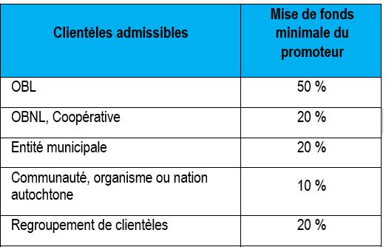 Le projet présente-t-il la mise de fonds minimale requise?
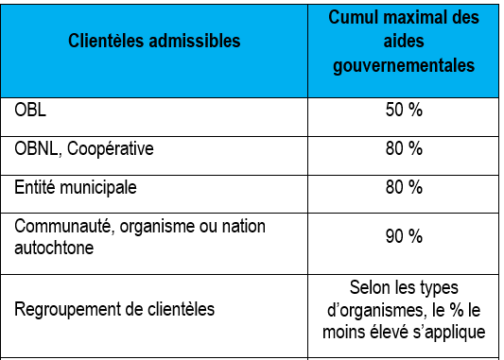 Le cumul des aides gouvernementales demandées est-il respecté?
Les projets bénéficiant d’une aide financière non remboursable provenant du Programme d’aide à la relance de l’industrie touristique (PARIT) ou du Programme d’appui au développement des attraits touristiques (PADAT) ne sont pas admissibles à une aide financière dans le cadre de l'EPRTNT. Est-ce que la demande respecte cette condition?
Le projet ne peut pas être constitué d'une majorité de coûts liés à la mise à niveau, l'entretien ou le remplacement des infrastructures/équipements existants. Est-ce que la demande respecte cette condition?
Le projet ne doit pas être déjà réalisé ou en cours de réalisation au moment de la date de dépôt de la demande. Est-ce que la demande respecte cette condition?
Le projet se terminera-t-il dans un délai de 24 mois suivant la lettre d'annonce de l'aide financière?
Disposez-vous des documents exigés au dépôt de la demande?
Formulaire complété et signé TRANSMIS EN FORMAT EXCEL.
Curriculum Vitae du promoteur ou du chef/coordonnateur du projet.
Un plan de projet précisant les livrables attendus et les répercussions sur 3 ans.
États financiers des deux dernières années les plus récents de l’organisme - Non requis pour les ATR, les entités municipales et les communautés autochtones
Un revenu-dépense prévisionnel couvrant la durée du projet
Si applicable, un certificat ou une certification autochtone permettant de reconnaître le statut autochtone de l’OBL, de l’OBNL ou de la coopérative (cela permet de déterminer le taux d’aide).
Résolution du conseil d'administration (ou l'équivalant) mandatant le signataire de la demande d’aide financière à ce programme et tout document pertinent à la demande.
Confirmation des partenaires financiers, si disponible.
Pour les entreprises de tourisme d’aventure, une confirmation de conformité aux normes du programme « Qualité-Sécurité » d’Aventure Écotourisme Québec OU copie d’un échange de courriels prouvant que la démarche visant à l’obtenir a été entreprise.
Documents complémentaires optionnels
Lettre(s) d'appui Stratégie marketing Étude(s) (ex. : de faisabilité, de marché, sur les retombées économiques, pour un diagnostic d'entreprise, etc.) Politique, plan stratégique ou plan d'action en développement durable Politique, plan stratégique ou plan d'action lié à la gestion des ressources humaines
Vous engagez-vous à produire les documents exigés pour la reddition de compte?
1er versement : Le premier versement, d'un montant correspondant à 60 % du montant de l'aide, sera versé après réception des documents attestant l'obtention du financement nécessaire à la réalisation du Projet (à noter que le 100 % du financement doit être confirmé et validé), ce premier versement sera effectué dans les meilleurs délais suivant la signature de la convention.
2e versement : – Un rapport de projet présentant un bilan des livrables et des répercussions du projet. – Un rapport financier détaillé des revenus et des dépenses réelles du projet. – Autres documents selon les caractéristiques du projet.

